8 - Тренд в матожидании
Выборка | Вар. ряд | Ранг элемента в вар. ряду | Ранг элемента |  |  | R слагаемые
3.72 | -5.24 | 1 | 14 |  |  | 354.75
2.93 | -2.64 | 2 | 9 | n | 60 | 32.25
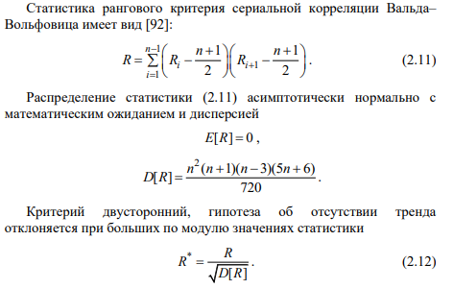
5.99 | -0.56 | 3 | 29 | (n+1)/2 | 30.5 | -9.75
7.45 | -0.06 | 4 | 37 | R | 1733.75 | -185.25
-2.64 | 1.05 | 5 | 2 | D[R] | 5319810 | 755.25
-0.06 | 1.18 | 6 | 4 | sqrt(D[R]) | 2306.4713308 | -278.25
7.82 | 1.64 | 7 | 41 | R* | 0.75168937798 | -194.25
3.38 | 1.66 | 8 | 12 | R** | 0.86234197765 | -27.75
6.53 | 2.93 | 9 | 32 |  |  | -11.25
5.15 | 3.08 | 10 | 23 |  |  | 176.25
1.64 | 3.29 | 11 | 7 |  |  | 646.25
-0.56 | 3.38 | 12 | 3 |  |  | 536.25
3.29 | 3.47 | 13 | 11 |  |  | 477.75
1.18 | 3.72 | 14 | 6 |  |  | -453.25
9.14 | 3.8 | 15 | 49 |  |  | -416.25
1.66 | 3.82 | 16 | 8 |  |  | -101.25
7.25 | 3.84 | 17 | 35 |  |  | -15.75
5.71 | 3.96 | 18 | 27 |  |  | 103.25
-5.24 | 4.04 | 19 | 1 |  |  | -103.25
6.73 | 4.75 | 20 | 34 |  |  | -1.75
6.01 | 4.77 | 21 | 30 | Норм. расп с E=0 и D[R] | 0.50014915627 | 8.75
3.47 | 4.82 | 22 | 13 | alpha | 0.9 | -96.25
7.28 | 5.15 | 23 | 36 | квантиль | 1.2815515655 | -79.75
3.82 | 5.25 | 24 | 16 |  |  | 94.25
5.25 | 5.48 | 25 | 24 |  |  | 61.75
4.77 | 5.53 | 26 | 21 |  |  | 118.75
3.96 | 5.71 | 27 | 18 |  |  | -243.75
9.62 | 5.94 | 28 | 50 |  |  | -48.75
5.94 | 5.99 | 29 | 28 |  |  | 11.25
5.53 | 6.01 | 30 | 26 |  |  | 114.75
1.05 | 6.18 | 31 | 5 |  |  | 140.25
5.48 | 6.53 | 32 | 25 |  |  | 57.75
4.75 | 6.65 | 33 | 20 |  |  | -26.25
6.65 | 6.73 | 34 | 33 |  |  | 21.25
7.57 | 7.25 | 35 | 39 |  |  | 63.75
7.54 | 7.28 | 36 | 38 |  |  | -86.25
4.04 | 7.45 | 37 | 19 |  |  | -5.75
6.18 | 7.54 | 38 | 31 |  |  | 8.75
8.84 | 7.57 | 39 | 48 |  |  | -236.25
3.84 | 7.66 | 40 | 17 |  |  | 114.75
4.82 | 7.82 | 41 | 22 |  |  | 131.75
3.8 | 7.86 | 42 | 15 |  |  | -193.75
7.86 | 7.86 | 43 | 43 |  |  | 181.25
7.92 | 7.92 | 44 | 45 |  |  | 210.25
7.92 | 7.92 | 45 | 45 |  |  | 224.75
8.06 | 8.06 | 46 | 46 |  |  | 147.25
7.66 | 8.49 | 47 | 40 |  |  | -194.75
3.08 | 8.84 | 48 | 10 |  |  | -256.25
7.86 | 9.14 | 49 | 43 |  |  | 206.25
8.49 | 9.62 | 50 | 47

